상품제안서
엔보우 N패드 플립 거치형 블루투스키보드 | 상품코드: S38615

 |  |  |  |  |  | 02-713-8555 | www.synergygift.co.kr
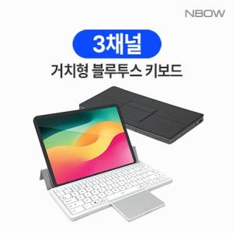

【상세/제작정보】

【인쇄/포장옵션】 | 레이저 / 포장지포장

【공급단가】 | 수량 | 50~ | 100~ | 300~ | 500~
*VAT별도 | 화이트 | 32,200원 | 31,400원 | 30,300원 | 29,700원
 | 블랙 | 32,200원 | 31,400원 | 30,300원 | 29,700원

【상품 URL】 | https://www.synergygift.co.kr:443/src/goods_detail.php?gdno=38615

